Hoja1
SECCIÓN | MUJERES
NOMBRE DEL LIBRO | LA BÚSQUEDA DEL EQUILIBRIO
AUTOR | JILL BRISCOE
NUMEROS DE PAGINAS | 76
PRECIO | $ 9,000
EDITORIAL | PATAOS
TIPO DE PRESENTACIÓN | TAPA RUSTICA
TAMAÑO | 11X18 cm
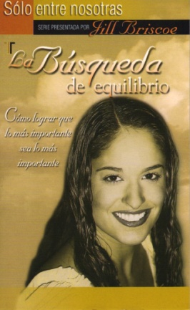
IMAGEN DEL LIBRO

RESEÑA | CÓMO LOGRAR QUE LO MÁS IMPORTANTE SEA LO MÁS IMPORTANTE

